Задание 4
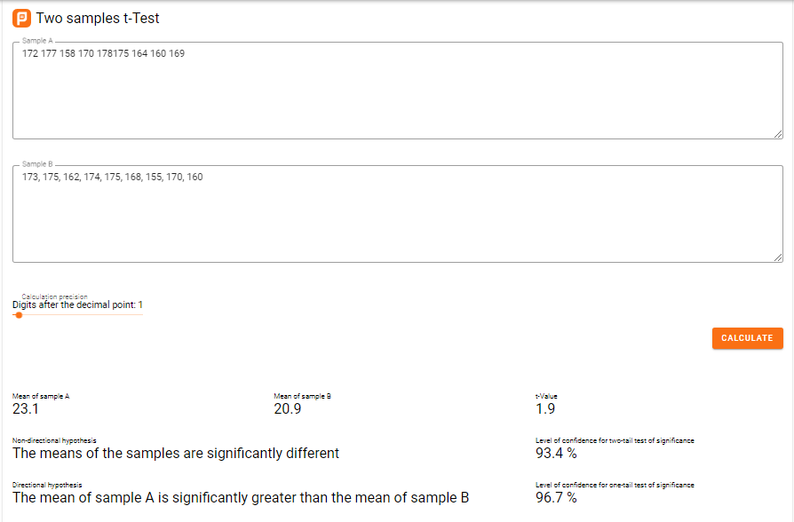
4.Есть ли статистически значимые различия в росте дочерей? Рост матерей 172, 177, 158, 170, 178,175, 164, 160, 169 Рост взрослых дочерей: 173, 175, 162, 174, 175, 168, 155, 170, 160 решать с помощью функции.

Исходные данные:
Решение и Ответы: |  | 172 | 173
 |  | 177 | 175
Дисперсия выборки матерей | 52.194444444 | 158 | 162
Дисперсия выборки дочерей | 54 | 170 | 174
 |  | 178 | 175
Отношение большей дисперсии выборки к меньшей дисперсии выборки составляет 54/ 52,2 = 1,0346 , что меньше 4. Это означает, что мы можем предположить, что дисперсии генеральной совокупности равны. | 1.0345928685 | 175 | 168
 |  | 164 | 155
 |  | 160 | 170
 |  | 169 | 160

У меня не работает в Excel 2007 t-Test: Two-Sample Assassining Equal Variances, поэтому посчитаю в стороннем калькуляторе
https://planetcalc.com/7857/?sampleA=172%20177%20158%20170%20178175%20164%20160%20169%20%0A&sampleB=173%2C%20175%2C%20162%2C%20174%2C%20175%2C%20168%2C%20155%2C%20170%2C%20160

Уровень достоверности для двухфакторного теста значимости | 93.4 %
Среднее значение выборки A значительно больше среднего значения выборки B Уровень достоверности для одностороннего теста значимости | 96.7 %
статистически значимые различия в росте дочерей | нет

